Response Time Test
响应时间测试作业指导书
产品型号product model： |  | 文件版本file version：V2 |  |  |  | 制作日期compile date：
工序名称station name：Response Time Test |  | 文件编号file number： |  |  |  | 页数paginal number：
开关
开关
 |  |  |  | 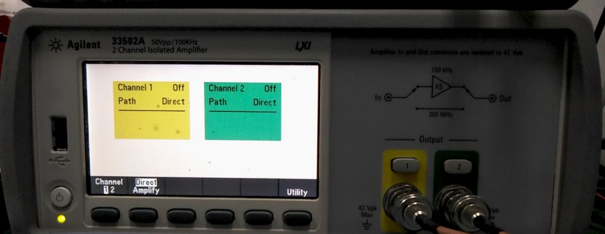

开关
波形产生器 |  |  |  | 信号放大器
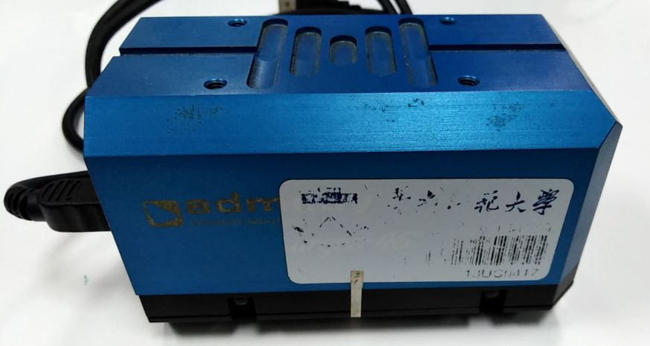 |  |  | 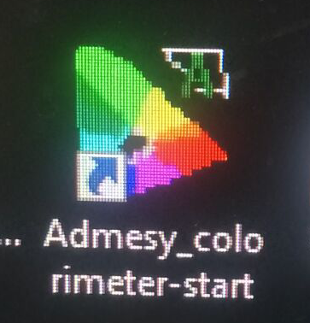 |  | 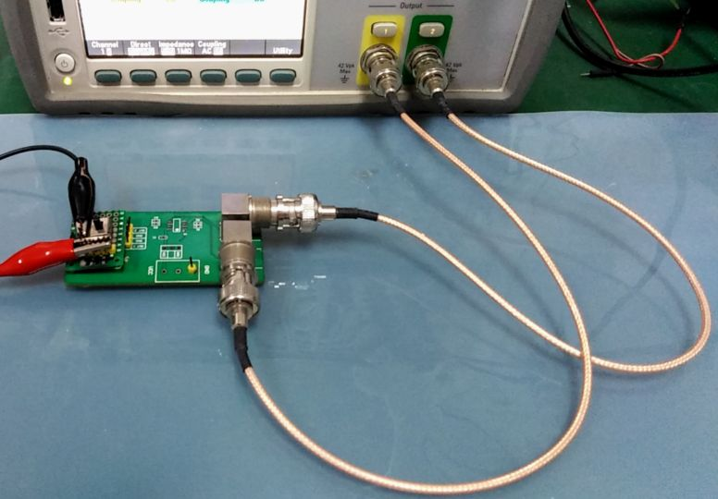
色度计 |  |  | 响应时间测试软件 |  | 电源输出开关
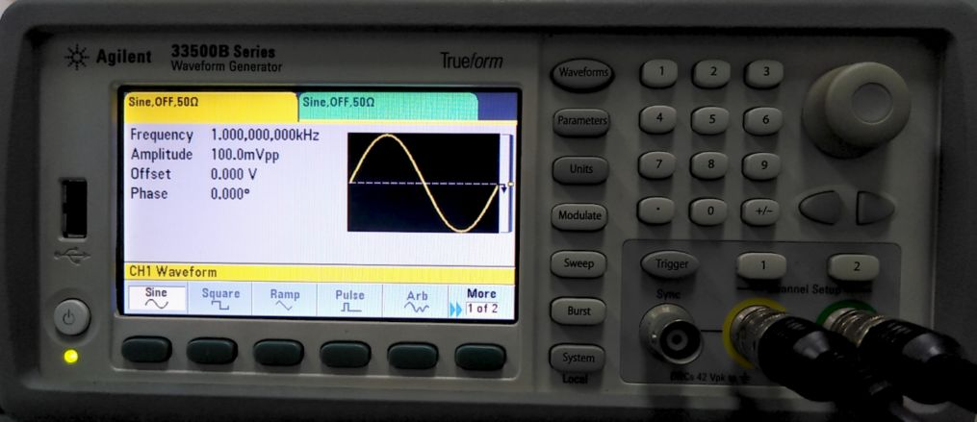 |  |  |  | 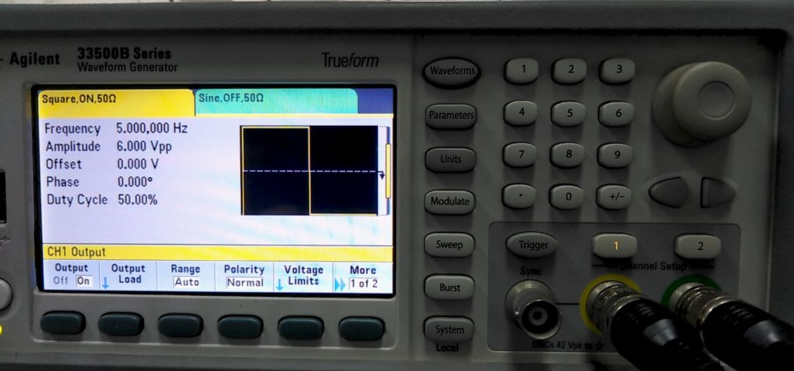
1.打开信号发生器，首先设置CH1参数，按1通道按钮，进行CH1的参数设置；按waveform按钮，选择波形square； |  |  |  | 2.然后，再按parameters 按钮，设置频率为5Hz；根据产品设置启动电压，如需30V，则30V除以5等于6，设置Amplitude为6V；然后在Output下选择On，打开通道1，CH1按钮的灯亮。 【除以5是因为信号放大器的放大倍数是5】
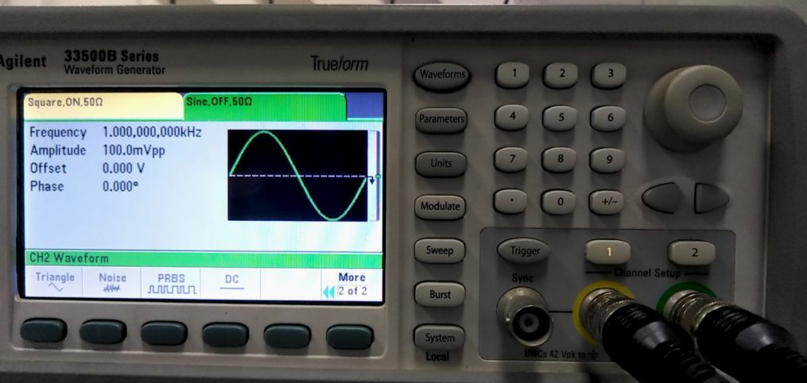 |  |  |  | 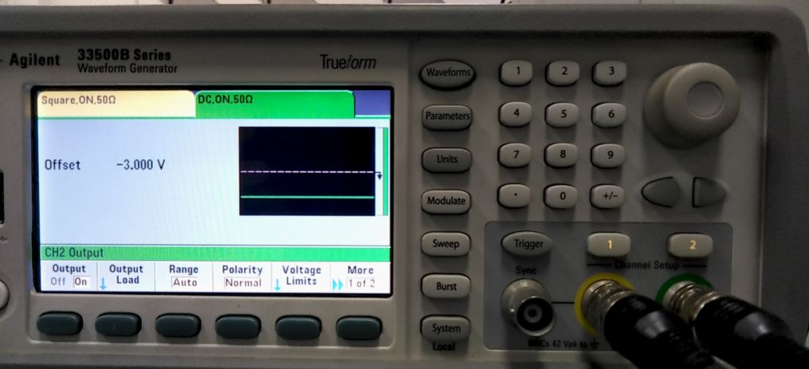
3.按2通道按钮，进行CH1的参数设置；按waveform按钮，按more 1 of 2，选择波形DC； |  |  |  | 4.根据通道1的Amplitude设置的数据除2得到3，所得到的数据转为负数-3。按parameters 按钮，输入计算得到的数值-3V；然后在Output下选择On，打开通道2，CH2按钮的灯亮。
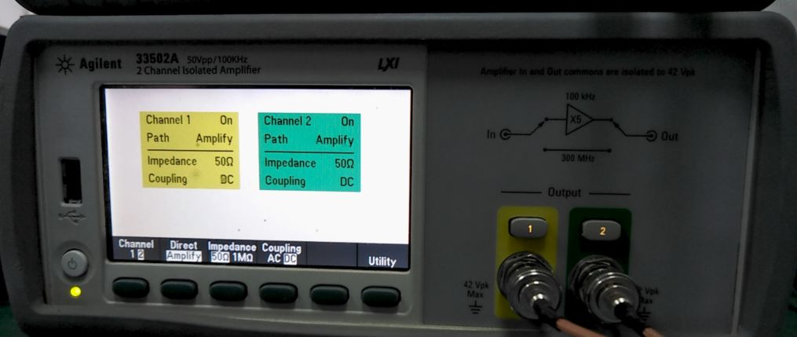 |  |  |  | 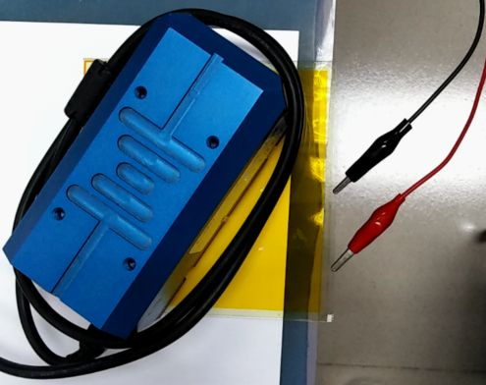 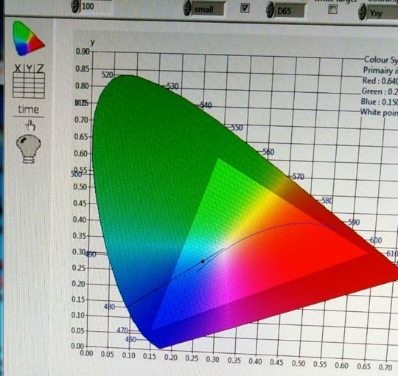
5.打开放大器，按Channel下的按钮选择1，依次根据功能菜单选择amplify，50Ω，DC；按通道1按钮，灯亮，打开输出。 6.选择2，依次根据功能菜单选择amplify，50Ω，DC；按通道2按钮，灯亮，打开输出。 |  |  |  | 7.将色度计USB插入电脑，与电脑相连；双击Admesy_colorimeter-start，进入测试主界面，点击time选项，进入测试响应时间界面； 8.将待测产品的正负极与电源开关的正负极相连，色度计放在测试产品中间； 【电源开关：黑笔标识﹢，为正极，另一侧为负极】
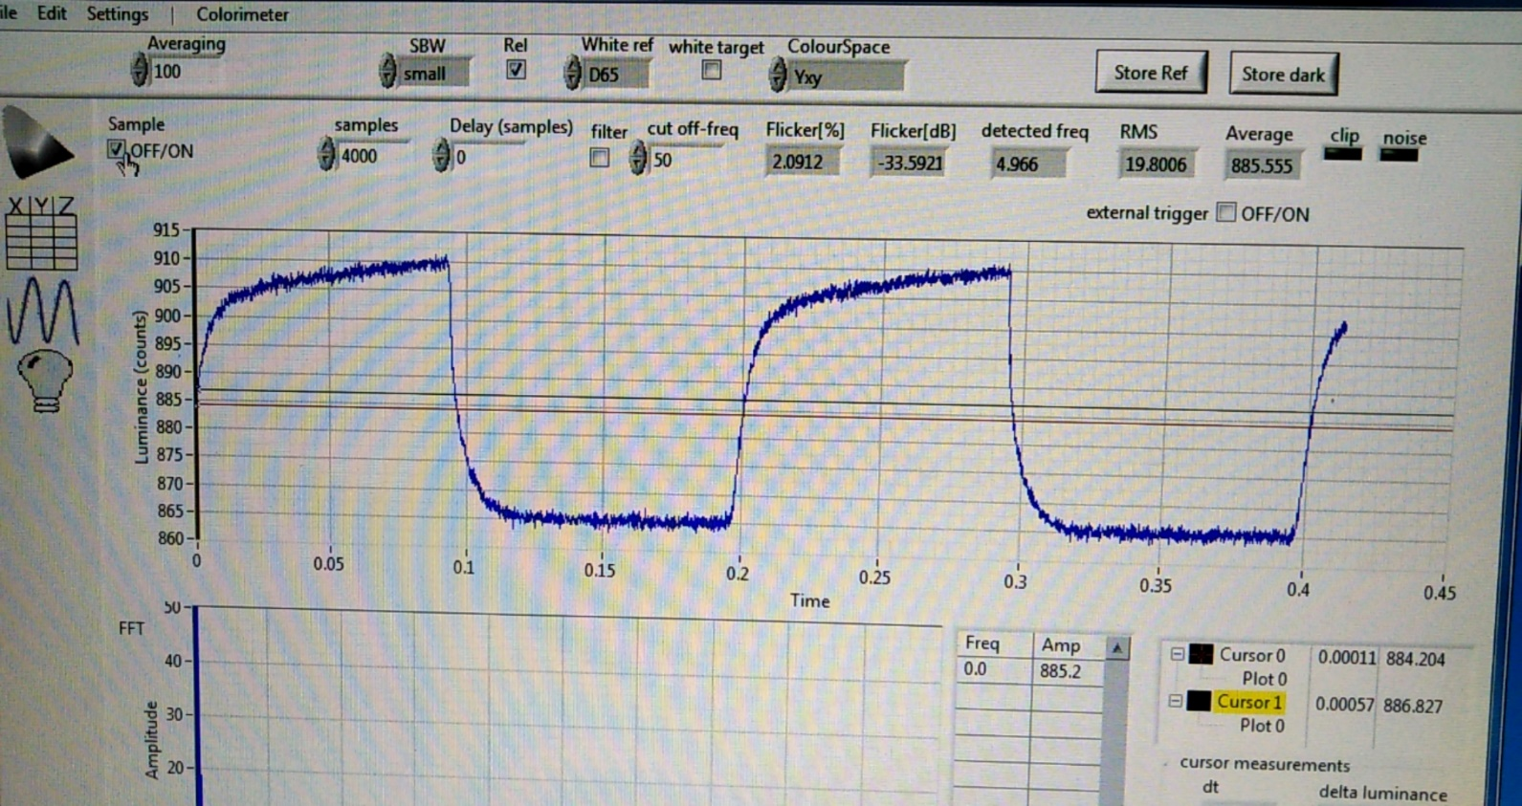 |  |  |  | 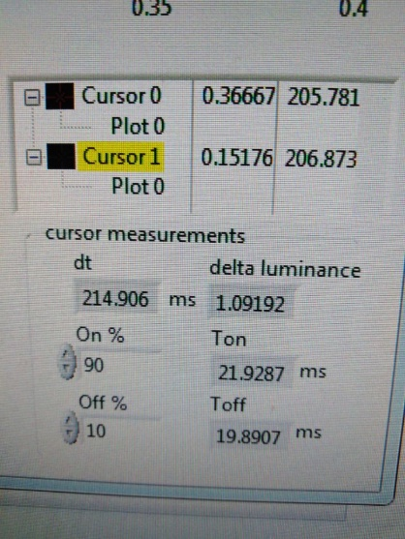
9.打开电源开关，产品开始闪烁，点击Sample开启（有√），开始显示响应波形；稳定之后，点击Sample关闭（无√），波形不再变动；大长方形的地方是红色与黑色十字架所在地； |  |  |  | 10.设置On为90%，off为10%，移动红色十字架（Cursor0）移动到波形的右边（即下降的一侧），移动黑色十字架（Cursor1）在波形的左边（即上升的一侧）dt显示大于200ms，此时T on显示的时间写入报告的 T ON处，T off写入T OFF处；在波形处右键可选择导出图片。
注意事项 | 1.测试过程中，程序偶尔会出现卡死，重启程序即可； 2.测试前连接产品，注意连接极性是否正确； 3.测试产品要水平放置，色度计放在测试产品上面不能出现漏光； 4.测试完成后，观察数据是否异常，如有偏离正常值太多，重测一次。
核 准 |  |  |  |  |  | 承 办

